調査結果
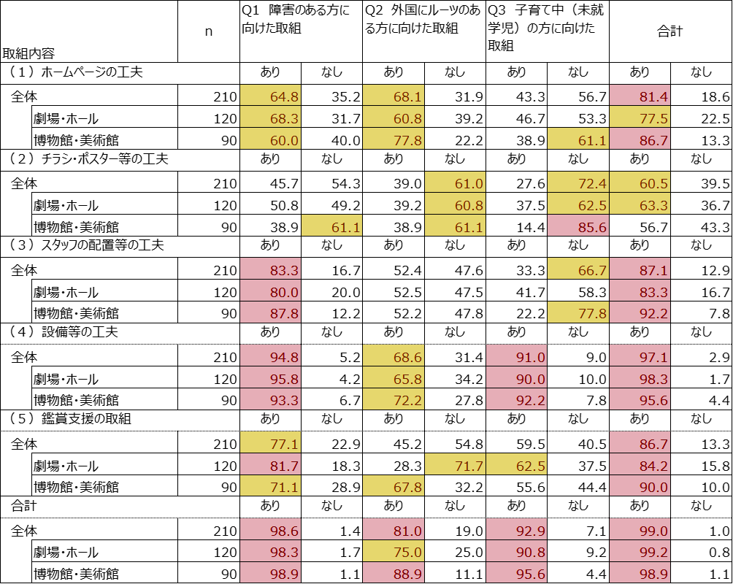
表１ 施設の種類

 |  | （％）
 | 全体 | (210)
1 | 劇場・ホール | 57.1
2 | 博物館 | 32.4
3 | 美術館 | 10.5

表２ 「劇場・ホール」の利用ジャンル |  | （複数回答）
 |  | （％）
 | 全体 | (120)
1 | ポップス | 58.3
2 | クラシック | 68.3
3 | 演歌・歌謡曲 | 58.3
4 | ジャズ | 56.7
5 | 演劇 | 65.0
6 | ミュージカル | 52.5
7 | 歌舞伎 | 29.2
8 | 能・狂言 | 35.8
9 | 日本の伝統音楽（邦楽等） | 60.8
10 | 世界の民族音楽 | 45.8
11 | お笑い・寄席・演芸 | 67.5
12 | バレエ | 55.8
13 | オペラ | 43.3
14 | ダンス・パフォーマンス | 70.8
15 | 合唱 | 70.8
16 | 映像上映会（試写会など） | 61.7
17 | 講演会 | 80.8
18 | 展示会 | 25.0
19 | その他 | 10.8

表３ 「博物館」「美術館」の主な分野
 |  | （％）
 | 全体 | (90)
1 | 総合 | 10.0
2 | 郷土 | 14.4
3 | 歴史 | 35.6
4 | 自然史 | 1.1
5 | 理工 | 1.1
6 | 美術 | 24.4
7 | その他 | 13.3

～施設の改修・閉館について～ 表４ 過去10年以内に休館を要した大規模改修の有無

 |  | （％）
 | 全体 | (210)
1 | あり | 44.8
2 | なし | 55.2

表５ 今後の改修、休館又は閉館予定
 |  | （％）
 | 全体 | (210)
1 | あり | 34.3
2 | なし | 65.7

表６ 「改修あり」の場合の該当の予定 |  | （複数回答）
 |  | （％）
 | 全体 | (72)
1 | 改修 | 80.6
2 | 休館 | 65.3
3 | 建替 | 16.7
4 | 閉館 | 4.2

～障害のある方に向けた取組について～ 表７ 障害のある方にわかりやすく情報を提供するため、ホームページで工夫していること （複数回答）
 |  | （％）
 | 全体 | (210)
1 | 背景色・文字色を変更できる | 11.9
2 | テキスト文字の大きさを変更できる | 24.8
3 | やさしい日本語を用いている | 18.1
4 | 読み上げアプリに対応したサイト作りをしている | 18.6
5 | 障害のある方を対象とした設備・サービス等に関する情報を掲載している | 41.0
6 | 障害のある方向けの施設へのアクセス情報として、バリアフリールートの情報提供をおこなっている | 16.2
7 | 障害のある方によるチェックを受けたうえで制作している | 1.4
8 | 障害のある方に定期的に見直しをしてもらっている | 0.0
9 | その他 | 9.0
10 | 取り組んでいない | 35.2

表８ 障害のある方にわかりやすく情報を提供するため、チラシ・ポスターなどの紙媒体で工夫していること（複数回答）
 |  | （％）
 | 全体 | (210)
1 | 色覚障害のある方が見やすいよう背景色や文字色に配慮している | 14.3
2 | 文字の大きさに配慮している | 31.4
3 | 点字表記を行っている | 1.0
4 | 音声コードを記載している | 2.9
5 | やさしい日本語で記載している | 12.9
6 | 障害のある方によるチェックを受けたうえで制作している | 0.0
7 | その他 | 11.4
8 | 取り組んでいない | 54.3

表９ 障害のある方が施設を利用するに当たって、スタッフの配置等で工夫していること（複数回答）
 |  | （％）
 | 全体 | (210)
1 | 手話による案内が可能である | 1.4
2 | 筆談が可能である | 65.2
3 | 来館者への車いすの誘導を行っている | 54.3
4 | 福祉系の資格を持ったスタッフを配置している | 4.8
5 | やさしい日本語による案内が可能である | 18.6
6 | 障害のある方に対応するための、接遇等の研修を行っている | 24.8
7 | 文字表示支援デバイスや聴覚情報支援機器等のデバイスを案内に活用している （具体的な機器名） | 10.0
8 | 視覚障害のある方に向けて、施設の最寄駅からの誘導を行っている | 1.9
9 | 視覚障害のある方に向けて、施設内の誘導をしている | 10.0
10 | その他 | 8.6
11 | 取り組んでいない | 16.7

表１０ 障害のある方が施設を利用するに当たって、設備等で工夫していること（複数回答）

 |  | （％）
 | 全体 | (210)
1 | 出入り口の段差をなくしている | 52.4
2 | スロープを設置している | 58.1
3 | 車いすの貸出を行っている | 77.6
4 | 階段に車いす昇降機を設置している | 11.0
5 | 車いす対応のエレベーターを設置している | 59.5
6 | エレベーターに階を知らせる音声ガイドがある | 36.7
7 | 触地図、触知案内図、触察模型等を整備している | 5.7
8 | 車いすの目線に合わせて掲示物・サインの設置位置を低くしている | 13.3
9 | 掲示物やサインの文字の大きさや色に配慮している | 19.5
10 | 掲示物やサインに点字を用いている | 17.1
11 | 掲示物やサインにやさしい日本語を用いている | 13.3
12 | 施設案内用の手話動画を用意している | 1.9
13 | 掲示物やサインにピクトグラムを用いている | 39.0
14 | 多機能トイレを設置している | 79.0
15 | 点字ブロックを設置している | 39.0
16 | その他 | 5.7
17 | 取り組んでいない | 5.2

表１１ 障害のある方を対象とした鑑賞支援の取組について、あてはまるもの |  |  | （複数回答）
 |  | （％）
 | 全体 | (210)
1 | スタッフによる個別の案内 | 17.6
2 | 鑑賞前のレクチャー | 2.4
3 | 展示等解説表示のやさしい日本語による表記 | 4.8
4 | 鑑賞アプリの導入 | 2.4
5 | 手すりの設置、車いすの通行を考慮した広めの鑑賞スペースの確保など、アクセシビリティを高めた展示（博物館・美術館） | 17.6
6 | 視覚以外の方法（触れる、におい、音、体で体感する等）により鑑賞できる展示（博物館・美術館） | 4.3
7 | 車いす席を設置（ホール・劇場） | 40.5
8 | 聴覚障害のある方向けのプログラム等の実施 （プログラムの内容） | 5.2
9 | 視覚障害のある方向けのプログラム等の実施 （プログラムの内容） | 4.8
10 | 手話解説付き動画の導入 | 2.4
11 | 映像（施設案内や作品）の字幕サービス | 4.8
12 | 舞台公演等の字幕サービス | 5.2
13 | 音声認識ツールを用いたプログラムの実施 | 2.9
14 | 展示物の点字解説、点字ガイドブック・点字公演プログラム | 3.8
15 | 磁気ループ、デジタル補聴援助システム等の聴覚支援機器の整備 | 18.1
16 | 音声ガイド | 10.5
17 | 各種支援機器（単眼鏡や遮光眼鏡、イヤーマフなど）の貸出 | 3.8
18 | 障害のある方への割引など料金の減額・免除制度の設置 | 25.7
19 | その他 | 10.0
20 | 取り組んでいない | 22.9

～外国にルーツのある方に向けた取組について～ 表１２ 外国にルーツのある方にわかりやすく情報を提供するため、ホームページで工夫していること（複数回答）
 |  | （％）
 | 全体 | (210)
1 | 多言語に対応している （言語） | 54.3
2 | やさしい日本語を用いている | 16.7
3 | 外国にルーツのある方を対象とした設備・サービス等に関する情報を掲載している | 4.3
4 | その他 | 6.2
5 | 取り組んでいない | 31.9

表１３ 外国にルーツのある方にわかりやすく情報を提供するため、チラシ・ポスターなどの紙媒体で工夫していること（複数回答）
 |  | （％）
 | 全体 | (210)
1 | 多言語で記載している （言語） | 15.2
2 | やさしい日本語を用いている | 14.8
3 | 外国にルーツのある方を対象とした設備・サービス等に関する情報を掲載している | 1.0
4 | その他 | 10.0
5 | 取り組んでいない | 61.0

表１４ 外国にルーツのある方が施設を利用するに当たって、スタッフの配置等で工夫していること（複数回答）

 |  | （％）
 | 全体 | (210)
1 | 多言語による案内が可能である （言語） | 20.0
2 | やさしい日本語による案内が可能である | 29.0
3 | その他 | 11.4
4 | 取り組んでいない | 47.6

表１５ 外国にルーツのある方が施設を利用するに当たって、設備等で工夫していること（複数回答）

 |  | （％）
 | 全体 | (210)
1 | 掲示物やサインが多言語に対応している （言語） | 34.8
2 | 掲示物やサインにやさしい日本語を用いている | 14.3
3 | 掲示物やサインにピクトグラムを用いている | 41.9
4 | その他 | 6.7
5 | 取り組んでいない | 31.4

表１６ 外国にルーツのある方を対象とした鑑賞支援の取組（複数回答）
 |  | （％）
 | 全体 | (210)
1 | スタッフによる個別の案内・解説 | 8.1
2 | 展示等解説表示の多言語表記 （言語） | 21.0
3 | 展示等解説表示のやさしい日本語による表記 | 7.1
4 | 鑑賞アプリの導入 | 3.3
5 | 多言語対応した音声ガイド （言語） | 6.2
6 | 字幕サービス | 3.8
7 | 外国にルーツのある方を対象としたプログラム等の実施 （プログラムの内容） | 4.8
8 | その他 | 9.5
9 | 取り組んでいない | 54.8

～子育て中（未就学児）の方に向けた取組～ 表１７ 子育て中の方にわかりやすく情報を提供するため、ホームページで工夫していること（複数回答）
 |  | （％）
 | 全体 | (210)
1 | 施設へのアクセス情報として、バリアフリールートの情報提供をおこなっている | 13.8
2 | 子育て中の方を対象とした設備・サービス等に関する情報を掲載している | 35.2
3 | その他 | 7.6
4 | 取り組んでいない | 56.7

表１８ 子育て中の方にわかりやすく情報を提供するため、チラシ・ポスターなどの紙媒体で工夫していること（複数回答）

 |  | （％）
 | 全体 | (210)
1 | 施設へのアクセス情報として、バリアフリールートを記載している | 2.9
2 | 子育て中の方を対象とした設備・サービス等に関する情報を記載している | 21.0
3 | その他 | 8.6
4 | 取り組んでいない | 72.4

表１９ 子育て中の方が施設を利用するに当たって、スタッフの配置等で工夫していること（複数回答）
 |  | （％）
 | 全体 | (210)
1 | 福祉系の資格を持ったスタッフを配置している | 4.3
2 | やさしい日本語による案内が可能である | 21.0
3 | その他 | 11.0
4 | 取り組んでいない | 66.7

表２０ 子育て中の方が施設を利用するに当たって、設備等で工夫していること（複数回答）
 |  | （％）
 | 全体 | (210)
1 | 出入り口の段差をなくしている | 50.5
2 | スロープを設置している | 50.5
3 | ベビーカーの貸出を行っている | 15.2
4 | ベビーカーの預かりを行っている | 32.4
5 | 掲示物やサインにやさしい日本語を用いている | 16.2
6 | 掲示物やサインにピクトグラムを用いている | 37.1
7 | キッズスペースを設置している | 10.0
8 | 授乳室を設置している | 39.5
9 | 多機能トイレを設置している | 76.7
10 | その他 | 6.2
11 | 取り組んでいない | 9.0

表２１ 子育て中の方を対象とした鑑賞支援の取組について、あてはまるもの（複数回答）
 |  | （％）
 | 全体 | (210)
1 | スタッフによる個別の案内 | 7.6
2 | 展示等解説表示のやさしい日本語による表記 | 5.2
3 | 親子で一緒に楽しめる事業の実施 （プログラム等の内容） | 34.8
4 | 親子で鑑賞できるスペースの設置 | 15.7
5 | 託児サービスの実施 | 8.1
6 | 親子割引など料金の減額・免除制度の設置 | 6.2
7 | その他 | 8.1
8 | 取り組んでいない | 40.5

(参考) | 対象顧客別・取組内容別の取組状況

